1.1
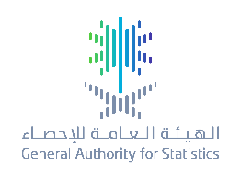 |  |  | جدول ( 1.1 ) Table
التوزيع النسبي للسكان السعوديين حسب الجنس لسنوات مختارة (2017-2019)
Percentage Distribution of Saudis' Population for Selected Years by Sex ,(2017-2019)
Years | إناث | ذكور | السنوات
 | Females | Males
2017 | 49.06 | 50.94 | 2017
2018 | 49.08 | 50.92 | 2018
2019 | 49.09 | 50.91 | 2019
Source: Preliminary estimates the middle of the year based on demographic survey 2016_GaStat. |  | المصدر:تقديرات أولية في منتصف العام مبنية من واقع نتائج المسح الديموغرافي 2016_الهيئة العامة للإحصاء.

